Instructions - read this first
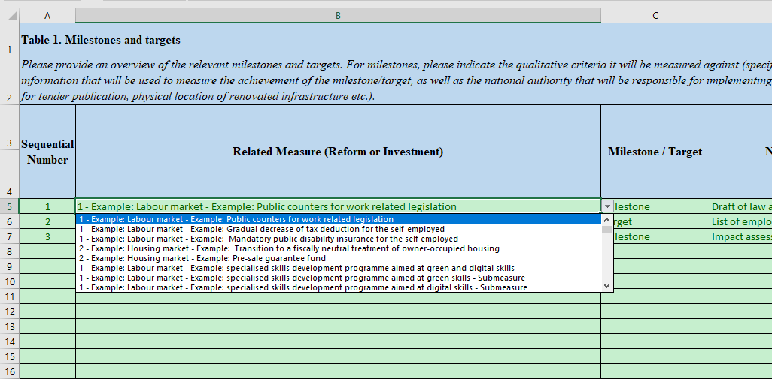
General Remarks

This purpose of this Excel file provided as annex of the RRF Guidance is to collect so-called "structured data" on the RRF plans in view of future transposition in a web-based application for updates by Member States

It is therefore important to follow the instructions to avoid sending invalid (unstructured) information.

The "Component" and "Measures" sheets should be filled in first as they are referenced in the T1->T4 sheets

"Components" sheet
This sheet only contains 2 colums : one with a sequential number/id per component and a short name for the component (free text)
It is important to leave the "0" as sequential number for the "Overall Plan" which is a special component used only in sheet "T3b Impact (quantitative)
This sheet should be filled in first, as it is used by the Measures sheet. Examples should be deleted.

"Measures" sheet

This sheet has a separate sequential number/id per measure and should reference Components via the drop-down list, not via information copied from other sources.
It is important to leave the "0" as sequential number for the "Overall Plan" which is a special Measure used only in sheet "T3b Impact (quantitative)
The short title of each measure is free text in this sheet. Examples should be deleted.
In case you need to encode 'sub-measures' for usage in other tabs you are required to encode both a parent measure and sub-measure and flag sub-measures in column E.

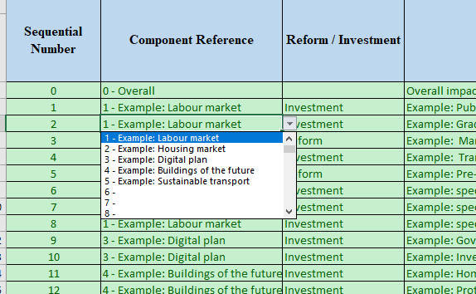

Sheets T1->T4

Sheets T1 -> T4 contain specific guidance as well as examples which should be deleted
Each of these tabs contains a sequence number as well as a drop-down list for Related Measures which is concatenation of the Component and the Measure
It is mandatory to use this drop-down list in the sheets T1->T4

Sheet "T2 Green Digital & costs" is very wide and has a dedicated part on Green & Digital between colums Z and AF. This section should be based on the Related Measures encoded in column B. Colums AE and AF are calculated based on a formula and do not require any encoding
Sheet "T3b Impact (quantitative)" contains a specific entry 'Overall plan' which should not be deleted but used.
Sheet "T4b Investment baseline Display" does not require any encoding and it's purpose is to visualize what is encoded in Sheet "T4a - Investment baseline input"

